App
no | Issue | Description | Priority | Comment(김예건 사원) | MANGOSLAB
1 | 텍스트 출력 이슈 | 텍스트 출력시 화면과 출력물의 위치가 다름 | A |  | 추후 재검토 및 업데이트
2 | Italic, Underline 등 Text Effect | 단어별로 Text effect 이 적용되도록 수정필요 | C |  | 추후 재검토 및 업데이트(일단 Bold 만 적용)
3 | 화면 깜빡임 이슈 | 상단 메뉴가 생길때 깜빡임 증상 해결 필요 | C |  | 추후 재검토 및 업데이트
4 | 새창 생성 위치 이동 | 새창 생성시 이전창 위치와 겹치지않도록 몇 px 이동 | C |  | 추후 재검토 및 업데이트 | `
5 | (Installer) 한글 O/S 에서 영문 문구로 나오고 있음 | 프로그램 설치 또는 삭제시 한글 O/S 에서 영문 문구료 표시됨 | A |  | Installer 변경 필요
6 | 윈도우 종료시 오류 | 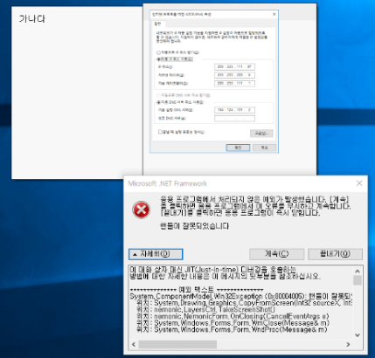 윈도우 종료시 자동 저장후 재시작시 오류 발생 -> 재현경로 : 1. 프로그램 실행 2.. 메모입력 3. + 버튼 클릭후 신규 메모 작성 4. 재부팅 | A | 자동 저장하는 방법을 비활성화할 때로 전환하였음. | 메모 작성후 재부팅시 오류 발생(하단 error msg 탭의 메시지 내용 참고)
7 | 기본 폰트 설정 | 윈도우 기본 Stick Note 폰트와 동일하게 세팅 | B | 변경완료 | 최신버전에서 폰트가 굴림체로 표시되는 것 같음
8 | 템플릿 카테고리 위치 수정 | Letters 폴더안의 Alphabet, Number, Word 폴더 없애고 Letters 안에 모두 위치하도록 수정 | C | 카테고리 위치를 수정하였음. 체크바람.
9 | 텍스트 크기 조절시 출력 이슈 | 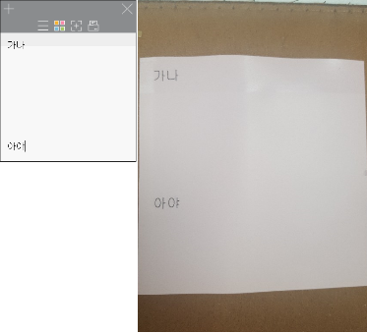 텍스트 크기 125% 또는 200%로 설정시 창이 작게 설정되고 출력도 틀어짐 | A | 해결되었는지 체크바람.
10 | 텍스트 버튼 위치 이동 | 텍스트 버튼을 메인 메뉴 위치로 이동 | B | 조성호 책임님의 피드백을 기다리는 중
11 | 텍스트 활성화 방법 추가 | 이미지 외의 영역 클릭시 텍스트가 활성화 되도록 수정 | B
12 | 메모/템플릿 불러오기 방법 개선 | 메모/템플릿 불러오기시 메모리에 로드해두지말고 실시간으로 불러오기(로딩중 아이콘 표시 필요) | B | 16번의 해결 방법을 개선하기 위해선, Settings Form을 메모 스레드가 공용으로 사용하면 메모리를 최소한으로 사용하며 성능도 잡을 수 있음.
13 | 삭제 메뉴 추가 | 마우스 오른쪽 버튼 누를시 삭제 메뉴 추가 | B
14 | .NET 버전 변경 | .NET 버전 4.0 으로 Downgrade | A |  | 문제없는지 사전 검토 필요
15 | 자동 저장시 화면캡쳐 오류 |  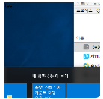 재부팅 > 자동 저장시 화면 캡쳐가 이상하게 나옴 -> 자동 저장시에는 메모 리스트에 저장되면 안됨 | A | 자동 저장된 메모는 이제 옵션창 프리뷰에 나타나지 않음 | 자동 저장시에는 Temp 영역에 저장해서 내부적으로만 관리되록 변경(사용자가 명시적으로 저장한 경우에만 메모 리스트에 나오도록 수정)
16 | 메모리누수 | SettingsForm에서 메모리 누수가 발생하고 있음 | A | 메모리가 누수되어 메모리 사용량이 증가하기보다는, 메모리를 비효율적으로 사용하여 사용량에는 변화가 없도록 함

